入力シート
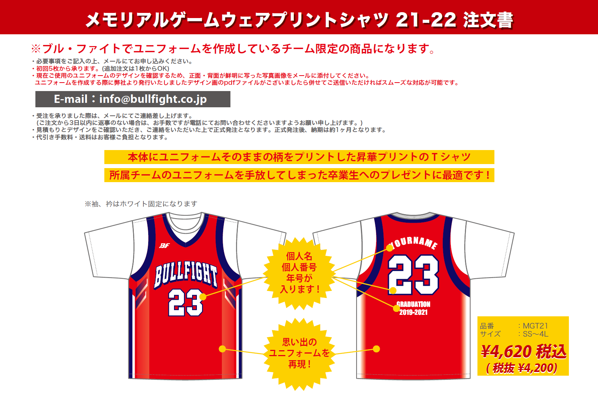

■年号、個人番号、個人名明細
年号、個人名、個人番号、ご希望サイズをご記入ください
年号 | 2019-2021

個人名 |  | 個人番号 |  | サイズ |  | 個人名 |  |  |  |  |  | 個人番号 |  |  | サイズ |  |  | 個人名 |  |  |  | 個人番号 | サイズ
(大文字、半角アルファベット) |  |  |  |  |  | (大文字、半角アルファベット) |  |  |  |  |  |  |  |  |  |  |  | (大文字、半角アルファベット)

■お客様情報
お客様情報をご記入ください。
チーム名 |  |  |  |  |  | 住所 〒 |  |  |  |  |  |  |  |  |  |  |  |  | TEL
 |  |  |  |  |  |  |  |  |  |  |  |  |  |  |  |  |  |  | 携帯
代表者名 （コーチ・保護者） |  |  |  |  |  |  |  |  |  |  |  |  |  |  |  |  |  |  | MAIL
 |  |  |  |  |  | 氏名
お支払い方法 |  |  |  |  |  |  | ※お支払い方法は先振り込みか代金引換となります。

■ご注文内容 ※合計5枚以上からの受注となります。 H:ネックポイントからの着丈 W:胸囲 単位(cm)
枚数、金額をご記入ください。
サイズ | SS |  | S |  | M |  | L |  | LL |  | 3L |  |  | 4L |  |  | 合計枚数 |  |  |  | 合計金額
サイズスペック | (H)63(W)49 |  | (H)65(W)51 |  | (H)67(W)53 |  | (H)69(W)55 |  | (H)71(W)57 |  | (H)73(W)59 |  |  | (H)75(W)61 |  |  | 0 |  |  |  | ¥0
枚数 | 0 |  | 0 |  | 0 |  | 0 |  | 0 |  | 0 |  |  | 0
 |  | 枚 |  | 枚 |  | 枚 |  | 枚 |  | 枚 |  |  | 枚 |  |  | 枚 |  |  |  | 枚

